1 柱状図の基本
1 柱状図の基本（KBM・孔口標高・標高・深度）

■ 図 1 柱状図の構成
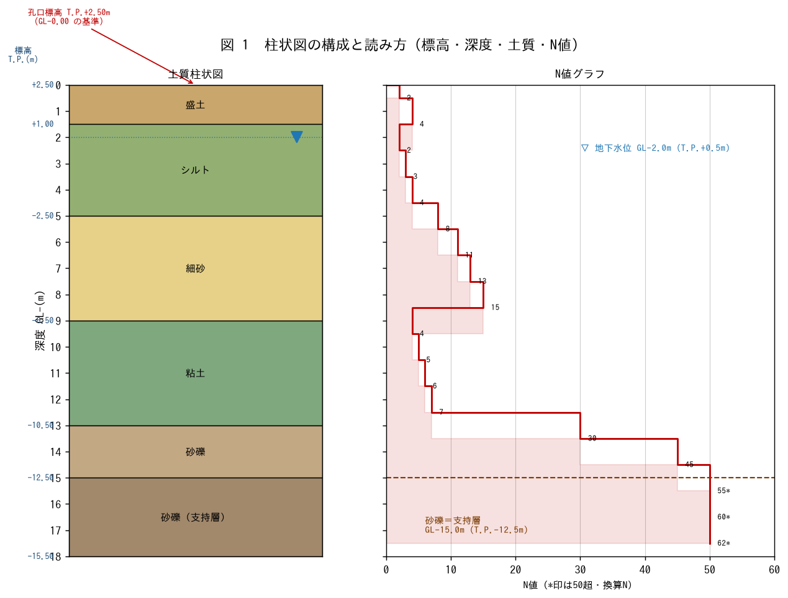

■ 用語の整理
用語 | 意味
KBM（仮ベンチマーク） | 現場に設けた高さの基準点。ここから孔口標高を測量する
孔口標高 | ボーリング孔の口（GL-0.00）の標高。T.P.（東京湾平均海面）等で表す
標高（T.P.） | 海面基準の高さ。標高 = 孔口標高 - 深度
深度（GL-） | 地表面（孔口）からの深さ。柱状図の縦軸

■ 問題 1 標高の計算
孔口標高 T.P.+2.50m の柱状図で、深度 GL-15.0m の支持層上端の標高（T.P.）を求めよ。また深度 GL-9.0m の標高も求めよ。

■ 問題 2 柱状図の列
柱状図には「標高／深度／土質記号（柱状）／土質名／N値／色調・記事」等の列がある。図1を見て、各層の土質名・深度範囲・代表N値を読み取り表にまとめよ。

■ 問題 3 KBM と測量
KBM（仮ベンチマーク）と孔口標高の関係を説明せよ。複数のボーリングの標高をそろえるために、なぜ KBM から測量して標高を付けるのか述べよ。

2 N値と貫入量
2 N値と貫入量（標準貫入試験 SPT）

■ 図 2 標準貫入試験とN値
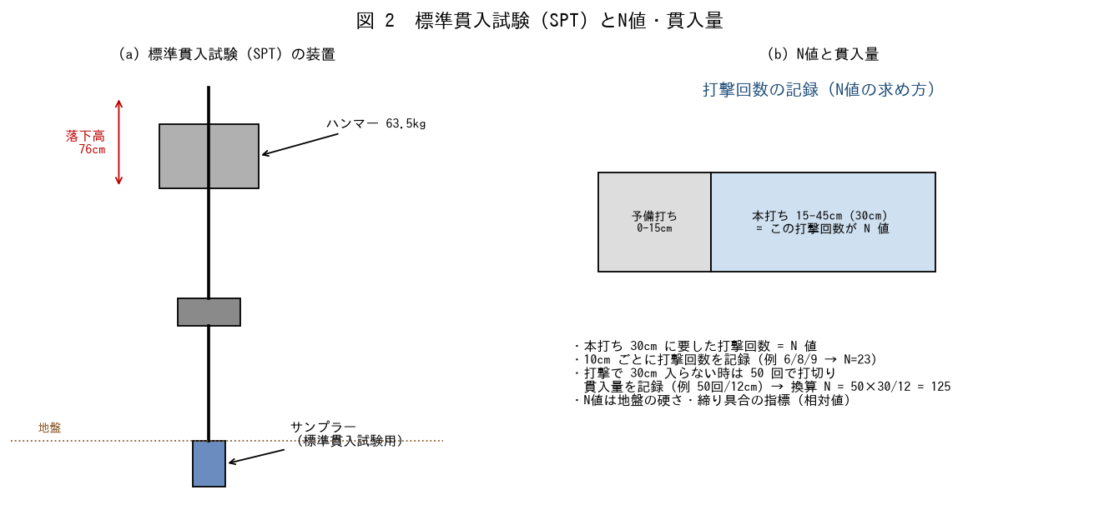

■ 問題 1 試験の諸元
標準貫入試験の諸元（ハンマー質量・落下高さ・予備打ち・本打ち）を答えよ。また N 値は何を表す指標か述べよ。

■ 問題 2 N値の求め方
本打ちで 10cm ごとに 6/8/9 回を要した。N値はいくつか。また 50 回打っても 12cm しか入らなかった場合の記録法と換算N値を求めよ。

■ 問題 3 貫入量の意味
「50回/12cm」のように打撃回数と貫入量をセットで記録する理由を述べよ。硬い地盤（支持層）での N値の扱い（換算N・50以上）に触れよ。

■ 問題 4 N値の目安
N値 | 砂質土の状態 | 粘性土の状態
0〜4 | 非常にゆるい | 非常に軟らかい
4〜10 | ゆるい | 軟らかい
10〜30 | 中位 | 中位〜硬い
30〜50 | 密 | 硬い
50〜 | 非常に密（支持層候補） | 非常に硬い
※N値は相対的な指標。同じN値でも砂と粘土で意味が異なる（換算式は別教材）。

3 土質分類と試験
3 土質分類と土質試験

■ 図 3 粒径区分と土質試験
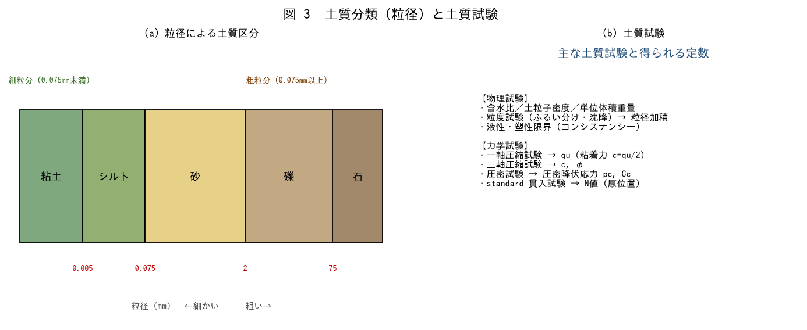

■ 問題 1 粒径による分類
土を粒径の小さい順に並べよ（粘土・シルト・砂・礫・石）。また細粒分（0.075mm未満）と粗粒分の境界の粒径を答えよ。

■ 問題 2 土質試験と得られる定数
試験 | 得られる主な値 | 用途（記入）
粒度試験 | 粒径加積曲線・細粒分含有率FC
一軸圧縮試験 | 一軸圧縮強さ qu → c=qu/2
三軸圧縮試験 | 粘着力 c・内部摩擦角 φ
圧密試験 | 圧密降伏応力 pc・圧縮指数 Cc

■ 問題 3 土質記号の読み取り
柱状図の土質記号（柱状パターン）から、砂・粘土・礫・シルトを判別できるようにする。図1の各層の土質名を読み、細粒土層／粗粒土層に分類せよ。

■ 問題 4 試験の使い分け
粘性土の強度を知りたいとき（一軸・三軸）、砂の締り具合を知りたいとき（N値）、圧密沈下を検討したいとき（圧密試験）—目的に応じた試験の選び方を述べよ。

4 水位傾斜支持層
4 地下水位の推定・地層傾斜・支持層判定

■ 図 4 2本の柱状図と地層傾斜
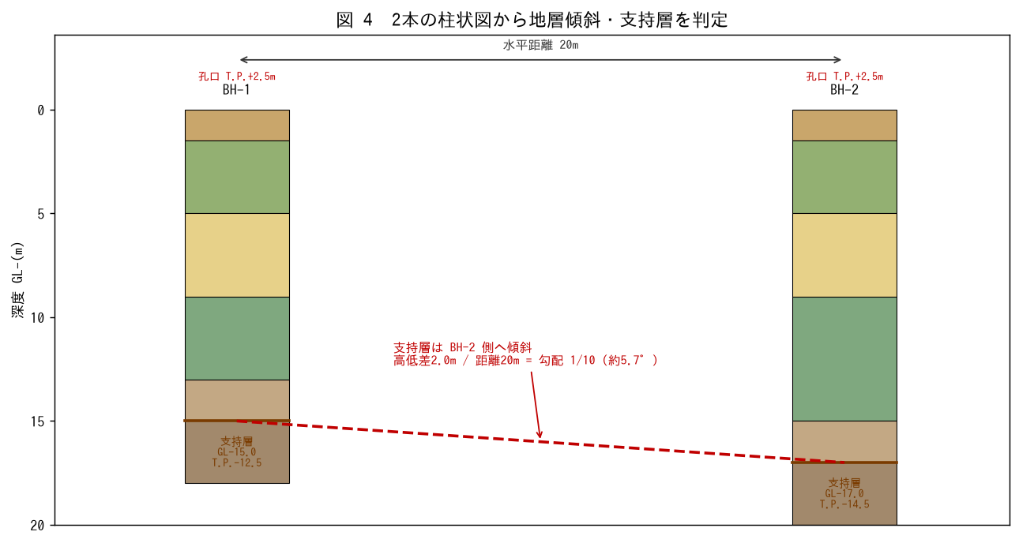

■ 問題 1 地下水位の推定
地下水位は柱状図のどの記録から推定するか述べよ（孔内水位▽・掘削中の湧水・被圧水頭など）。孔口標高+2.50m、水位深度2.0mのとき水位標高を求めよ。

■ 問題 2 地層傾斜の算定
BH-1 の支持層上端 GL-15.0m（T.P.-12.5m）、BH-2 は GL-17.0m（T.P.-14.5m）、水平距離20m。支持層の傾斜（勾配・角度）を求めよ。

■ 問題 3 支持層の判定
支持層とみなす条件を述べよ（N値の目安：砂礫・砂でN≧50、粘性土でN≧20程度／十分な層厚・連続性／杭先端下に軟弱層がない）。図の砂礫層が支持層といえるか論ぜよ。

■ 問題 4 基礎への反映
地層が傾斜している場合、基礎（杭長・支持層への根入れ）にどう配慮するか述べよ。建物の位置ごとに支持層深さが変わることの影響（杭長の変化・不同沈下）に触れよ。

